Supply Stops
 |  |  |  |  |  |  |  | Insert Your Quantity
SS 080126 |  |  |  | 0.0000
 | Alro Part # | SUPPLY STOPS | List Price Per Piece | Multiplier | Net Price | Inner | Master | Qty | Subtotal (US $) | Product Line Total | $-
 |  | ANGLE STOPS - QUARTER TURN
 | P13100 | 1/2 FEM x 3/8 OD COMP | $8.39 | 0.0000 | $- | 10 | 100 |  | $-
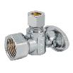 | P13102 | 3/8 FEM x 3/8 OD COMP | $7.99 | 0.0000 | $- | 10 | 100 |  | $-
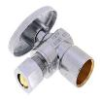 | P13103 | 1/2 COP x 3/8 OD COMP | $7.69 | 0.0000 | $- | 10 | 100 |  | $-
 | P13105 | 1/2 NOM COMP (5/8 OD COMP) x 3/8 OD COMP | $9.00 | 0.0000 | $- | 10 | 100 |  | $-
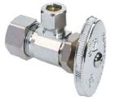 | P13106 | 1/2 NOM COMP (5/8 OD COMP) x 1/4 OD COMP | $8.85 | 0.0000 | $- | 10 | 100 |  | $-
 | P13107 | 1/2 CPVC x 3/8 OD COMP | $10.37 | 0.0000 | $- | 10 | 100 |  | $-
 | P13108 | 1/2 PEX F1807 x 3/8 OD COMP | $6.69 | 0.0000 | $- | 25 | 200 |  | $-
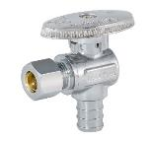 | P13109 | 1/2 PEX F1807 x 1/4 OD COMP | $6.53 | 0.0000 | $- | 25 | 200 |  | $-
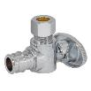 | P13110 | 1/2 EXPN PEX F1960 x 3/8 OD COMP | $7.16 | 0.0000 | $- | 25 | 200 |  | $-
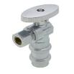 | P13111 | 1/2 PRESS x 3/8 OD COMP | $9.44 | 0.0000 | $- | 10 | 100 |  | $-
 | P13125 | 1/2 PEX F1807 x 1/2 PEX F1807 | $6.39 | 0.0000 | $- | 25 | 200 |  | $-
 | P10678 | 1/2 Nom Comp (5/8 OD) x 3/8 OD x 3/8 OD Dual Outlet Multi-Turn Angle Stop | $8.49 | 0.0000 | $- | 10 | 100 |  | $-
 | P10679 | 1/2 Nom Comp (5/8 OD) x 3/8 OD x 3/8 OD Dual Outlet, Dual Shut-Off Multi-Turn Angle Stop | $17.46 | 0.0000 | $- | 8 | 80 |  | $-
 |  | STRAIGHT STOPS - QUARTER TURN |  | 0.000 | $-
 | P13113 | 1/2 FEM x 3/8 OD COMP | $8.33 | 0.0000 | $- | 10 | 100 |  | $-
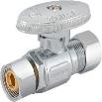 | P13114 | 3/8 FEM x 3/8 OD COMP | $7.90 | 0.0000 | $- | 10 | 100 |  | $-
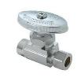 | P13115 | 1/2 COP x 3/8 OD COMP | $7.52 | 0.0000 | $- | 10 | 100 |  | $-
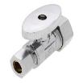 | P13116 | 1/2 NOM COMP (5/8 OD COMP) x 3/8 OD COMP | $8.88 | 0.0000 | $- | 10 | 100 |  | $-
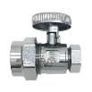 | P13117 | 1/2 CPVC x 3/8 OD COMP | $9.94 | 0.0000 | $- | 10 | 100 |  | $-
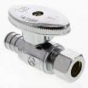 | P13118 | 1/2 PEX F1807 x 3/8 OD COMP | $6.66 | 0.0000 | $- | 25 | 200 |  | $-
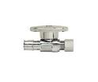 | P13120 | 1/2 EXPN PEX F1960 x 3/8 OD COMP | $7.30 | 0.0000 | $- | 25 | 200 |  | $-
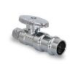 | P13121 | 1/2 PRESS x 3/8 OD COMP | $9.44 | 0.0000 | $- | 10 | 100 |  | $-
 | P13126 | 1/2 PEX F1807 x 1/2 PEX F1807 | $6.16 | 0.0000 | $- | 25 | 200 |  | $-
 | P13346 | 1/2 Push x 1/4 Push | $37.86 | 0.0000 | $- | 5 | 30 |  | $-
 | P13350 | 1/2 Push x 1/4 OD (Chrome Plated) | $12.19 | 0.0000 | $- | 5 | 30 |  | $-
 | P13348 | 1/2 Push x 3/8 OD (Chrome Plated) | $12.19 | 0.0000 | $- | 10 | 100 |  | $-

